Sheet2
1. Docker설치
2. kubenetes 설치
3. kafaka설치

4. istio설치
 | Istio Install
 | curl -L https://istio.io/downloadIstio | ISTIO_VERSION=1.7.1 TARGET_ARCH=x86_64 sh -"(istio v1.7.1은 Kubernetes 1.16이상에서만 동작)"
 | cd istio-1.7.1
 | export PATH=$PWD/bin:$PATH
 | istioctl install --set profile=demo --set hub=gcr.io/istio-release
 | "note : there are other profiles for production or performance testing."
 | Istio 모니터링 툴(Telemetry Applications) 설치
 | vi samples/addons/kiali.yaml
 | 4라인의
 | apiVersion: apiextensions.k8s.io/v1beta1 을
 | apiVersion: apiextensions.k8s.io/v1으로 수정
5. siege 설치

 | deployment.apps/kiali created
 | serviceaccount/prometheus created
 | configmap/prometheus created
 | clusterrole.rbac.authorization.k8s.io/prometheus created
 | clusterrolebinding.rbac.authorization.k8s.io/prometheus created
 | service/prometheus created
 | deployment.apps/prometheus created
 | unable to recognize "samples/addons/kiali.yaml": no matches for kind "MonitoringDashboard" in version "monitoring.kiali.io/v1alpha1"
 | Error from server (Invalid): error when creating "samples/addons/kiali.yaml": CustomResourceDefinition.apiextensions.k8s.io "monitoringdashboards.monitoring.kiali.io" is invalid: spec.versions[0].schema.openAPIV3Schema: Required value: schemas are required

Download Istio
1. 다운로드 후, 압축을 해제한다
$ curl -L https://istio.io/downloadIstio | sh -
2. Istio 패키지 폴더로 이동시킨다
istio-< istio_full_version >:
$ cd istio-< istio_full_version >
해당 디렉토리에는 다음의 내용을 포함하고 있다:
- 샘플애플리케이션: `samples/`
- `istioctl` 클라이언트 툴은
`bin/` 디렉토리에 포함되어있다.
1. istioctl 클라이언트를 PATH에 잡아준다:
$ export PATH=$PWD/bin:$PATH
Install Istio
1. 기본적인 구성인 demo 를 기반으로 설치한다.
$ istioctl install --set profile=demo -y
✔ Istio core installed
✔ Istiod installed
✔ Egress gateways installed
✔ Ingress gateways installed
✔ Installation complete
1. Envoy 사이드카를 생성하는 Pod 들에 자동적으로 주입하게 하기 위해 다음의 설정을 추가한다:
$ kubectl label namespace default istio-injection=enabled
namespace/default labeled
Deploy the sample application bookinfo
1. Bookinfo 샘플 애플리케이션을 설치한다
$ kubectl apply -f samples/bookinfo/platform/kube/bookinfo.yaml
service/details created
serviceaccount/bookinfo-details created
deployment.apps/details-v1 created
service/ratings created
serviceaccount/bookinfo-ratings created
deployment.apps/ratings-v1 created
service/reviews created
serviceaccount/bookinfo-reviews created
deployment.apps/reviews-v1 created
deployment.apps/reviews-v2 created
deployment.apps/reviews-v3 created
service/productpage created
serviceaccount/bookinfo-productpage created
deployment.apps/productpage-v1 created
1. 애플리케이션이 시작되고 각 Pod들이 준비상태가 된다. Istio Sidecar들이 같이 배포되었을 것이다.
$ kubectl get services
NAME TYPE CLUSTER-IP EXTERNAL-IP PORT(S) AGE
details ClusterIP 10.0.0.212 <none> 9080/TCP 29s
kubernetes ClusterIP 10.0.0.1 <none> 443/TCP 25m
productpage ClusterIP 10.0.0.57 <none> 9080/TCP 28s
ratings ClusterIP 10.0.0.33 <none> 9080/TCP 29s
reviews ClusterIP 10.0.0.28 <none> 9080/TCP 29s
그리고 다음과 같이 확인한다:
$ kubectl get pods
NAME READY STATUS RESTARTS AGE
details-v1-558b8b4b76-2llld 2/2 Running 0 2m41s
productpage-v1-6987489c74-lpkgl 2/2 Running 0 2m40s
ratings-v1-7dc98c7588-vzftc 2/2 Running 0 2m41s
reviews-v1-7f99cc4496-gdxfn 2/2 Running 0 2m41s
reviews-v2-7d79d5bd5d-8zzqd 2/2 Running 0 2m41s
reviews-v3-7dbcdcbc56-m8dph 2/2 Running 0 2m41s
모든 Pod 가 2/2로 표시될때까지 기다린다
모든 상태가 Running 이 될때까지 기다린다
1. 모든것이 제대로 된 후에는 다음의 주소로 접속하여 웹 페이지 HTML 콘텐츠 내용을 확인할 수 있어야 한다.
$ kubectl exec "$(kubectl get pod -l app=ratings -o jsonpath='{.items[0].metadata.name}')" -c ratings -- curl -sS productpage:9080/productpage | grep -o "<title>.*</title>"
<title>Simple Bookstore App</title>
Open the application to outside traffic
애플리케이션이 잘 디플로이 되었지만 외부에서는 접근이 되지 않은 상태이다. 외부접속이 가능하게 하기위해서는 Istio의 Ingress Gateway를 설정해야 한다.
1. 애플리케이션들을 Istio Gateway 에 묶기위한 설정들을 배포한다:
$ kubectl apply -f samples/bookinfo/networking/bookinfo-gateway.yaml
gateway.networking.istio.io/bookinfo-gateway created
virtualservice.networking.istio.io/bookinfo created
1. 발생한 문제가 없는지 확인한다:
$ istioctl analyze
✔ No validation issues found when analyzing namespace: default.
Determining the ingress IP and ports
다음의 환경 변수를 인그레스의 접속 주소를 얻어와 설정한다:INGRESS_HOST 와 INGRESS_PORT
$ kubectl get svc istio-ingressgateway -n istio-system
NAME TYPE CLUSTER-IP EXTERNAL-IP PORT(S) AGE
istio-ingressgateway LoadBalancer 172.21.109.129 130.211.10.121 80:31380/TCP,443:31390/TCP,31400:31400/TCP 17h
어느정도 기다렸을때, EXTERNAL-IP 값이 설정되었다면 외부 로드밸런서 설정이 잘 된것이다. 만약 설정값이 기다려도 나타나지 않으면, 외부 ㄹ드밸런서가 없는 경우이다.
인그레스의 IP 와 Port 번호를 가져온다:
$ export INGRESS_HOST=$(kubectl -n istio-system get service istio-ingressgateway -o jsonpath='{.status.loadBalancer.ingress[0].ip}')
$ export INGRESS_PORT=$(kubectl -n istio-system get service istio-ingressgateway -o jsonpath='{.spec.ports[?(@.name=="http2")].port}')
$ export SECURE_INGRESS_PORT=$(kubectl -n istio-system get service istio-ingressgateway -o jsonpath='{.spec.ports[?(@.name=="https")].port}')
AWS와 같은 특정한 환경에서는 IP address 대신 host명을 넘겨주는 경우가 있다.
이런 경우는 호스트명을 가져오도록 하는 명령으로 대치하여 설정한다:
$ export INGRESS_HOST=$(kubectl -n istio-system get service istio-ingressgateway -o jsonpath='{.status.loadBalancer.ingress[0].hostname}')
1. 그런다음 다음의 환경변수에 Gateway URL을 생성할 수 있다: GATEWAY_URL:
$ export GATEWAY_URL=$INGRESS_HOST:$INGRESS_PORT
1. 환경변수에 IP address 와 port 가 잘 설정되었는지 확인한다:
$ echo "$GATEWAY_URL"
192.168.99.100:32194
Verify external access
외부에서의 접속이 문제 없는지 확인한다.
1. 다음의 명령을 입력하여 얻어진 url 로 브라우저를 접속하여 Bookinfo application이 잘 동작하는지 확인한다.
$ echo "http://$GATEWAY_URL/productpage"
Bookinfo product page 를 여러번 리프래스 해본다.
동적 트래픽 제어 테스트
Review 서비스의 종류별 유입을 동적으로 변경하여 Canary 배포등의 시나리오에 적용하는 예시.
VirtualService 를 먼저 배포한다:
kubectl apply -f samples/bookinfo/networking/virtual-service-reviews-80-20.yaml
DestinationRule 을 배포한다:
kubectl apply -f samples/bookinfo/networking/destination-rule-reviews.yaml
80:20 의 확률로 v1과 v2가 선택됨을 확인할 수 있다.
virtual-service-reviews-80-20.yaml 의 내용을 아래와 같이 수정한다:
apiVersion: networking.istio.io/v1alpha3
kind: VirtualService
metadata:
name: reviews
spec:
hosts:
- reviews
http:
- route:
- destination:
host: reviews
subset: v1
weight: 0
- destination:
host: reviews
subset: v2
weight: 100

모든 트래픽 유입이 v2버전으로 전환됨을 확인한다.
View the dashboard
Istio 는 다른 텔레메트리 모니터링 툴과 같이 제공이 된다. 이 툴은 서비스 매시의 구조를 쉽게 들여다 볼 수 있도록 되어있어 서비스간 호출 구조와 핼쓰상태를 쉽게 이해할 수 있도록 제공된다.
1. 이를 위해 다음을 설치한다: [Kiali and the other addons]({{< github_tree >}}/samples/addons). 설치가 완료될 때까지 기다린다.
$ kubectl apply -f samples/addons
$ kubectl rollout status deployment/kiali -n istio-system
Waiting for deployment "kiali" rollout to finish: 0 of 1 updated replicas are available...
deployment "kiali" successfully rolled out
중간에 오류가 생길 수 있으니, 그때는 다시 명령을 보내어 설치하면 된다.
1. Kiali dashboard 에 접속한다
$ istioctl dashboard kiali
MSA Easy 에서 열수있는 포트는 808x 대만 지원되므로 iptables 명령으로 포트포워딩 한다:
iptables -A PREROUTING -t nat -i eth0 -p tcp --dport 8080 -j REDIRECT --to-port 20001
iptables 설치:
apt-get update
apt-get install iptables
Labs > 포트열기 > 8080 으로 대시보드를 열어 접속해본다.
1. 왼쪽 네비게이션 메뉴에서 Graph 를 선택한후 Namespace 드롭다운 메뉴에서, default 를 선택해준다.
The Kiali dashboard shows an overview of your mesh with the relationships
between the services in the Bookinfo sample application. It also provides
filters to visualize the traffic flow.
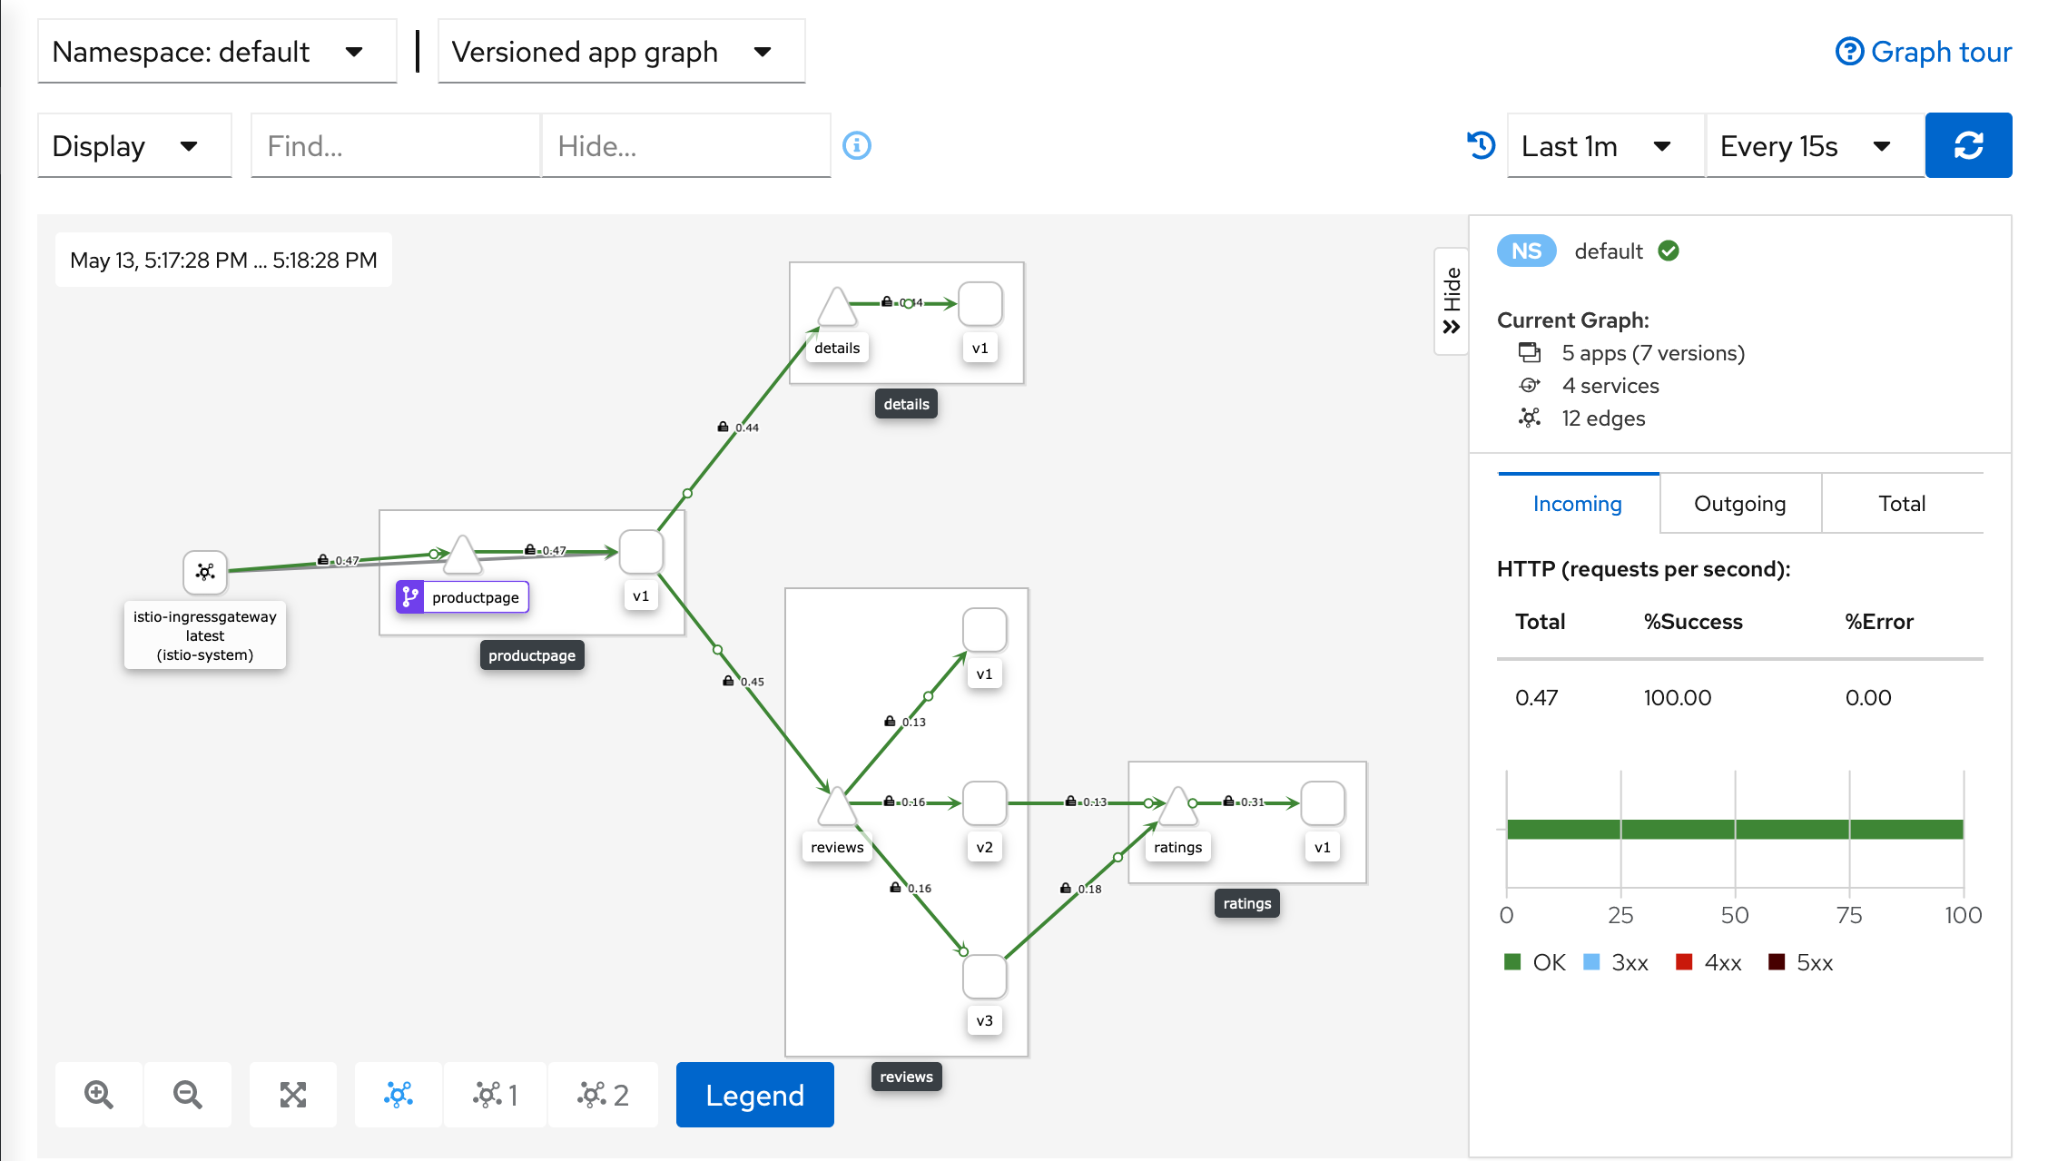
Uninstall
To delete the Bookinfo sample application and its configuration, see
Bookinfo cleanup.
The Istio uninstall deletes the RBAC permissions and all resources hierarchically
under the istio-system namespace. It is safe to ignore errors for non-existent
resources because they may have been deleted hierarchically.
$ kubectl delete -f samples/addons
$ istioctl manifest generate --set profile=demo | kubectl delete --ignore-not-found=true -f -
The istio-system namespace is not removed by default.
If no longer needed, use the following command to remove it:
$ kubectl delete namespace istio-system

